Sheet1
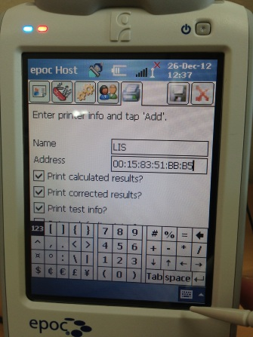
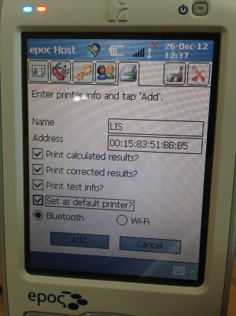
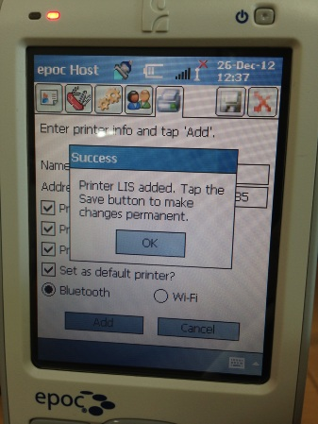
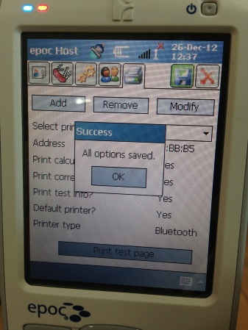
1.로그인 - administrator // administrator
2. Epoc Host 종료
3.PDA 메인화면에서 Setting 선택 | 4.Connection 탭 이동 | 5.블루투스 선택
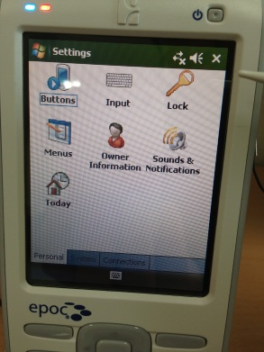
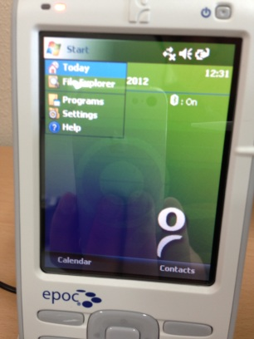
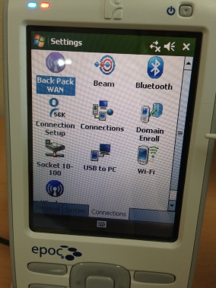

6.블루투스 장치 추가 | 7.새장치 선택후 Next (이름은 PC 블루투스 프로그램에서 설정된 이름이 표시됩니다.) | 8. 암호입력 -> PC에서 동일 암호 입력 | 9.BlueTooth 연결 OK!
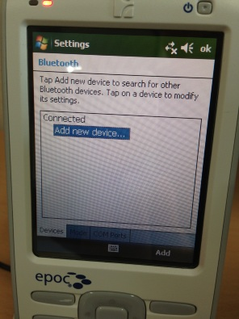
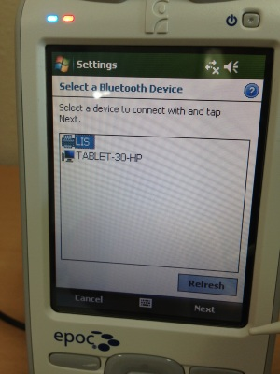
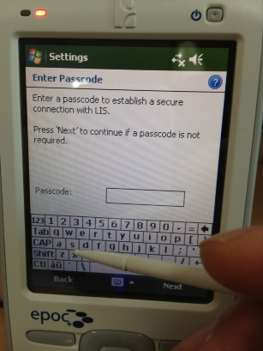
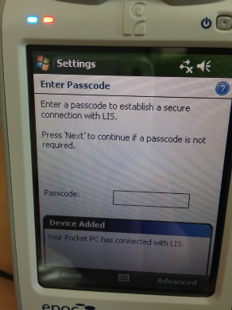

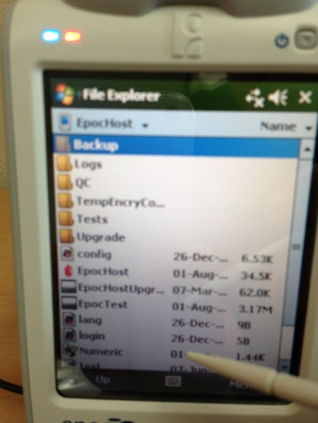
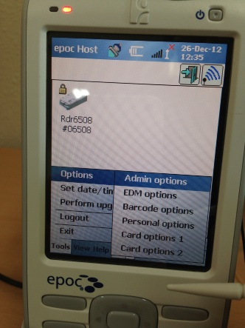
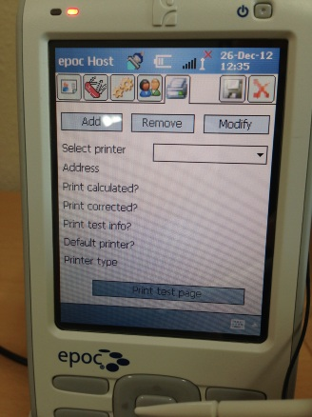
10.PDA 메인화면에서 FileExplore 선택후 EPOC HOST 실행 및 로그인 | 11.Tools - Admin options 선택 - Printer 아이콘 선택

12. 주소변경 혹은 새로입력 - 프린터 옵션 설정 -저장

